ex 1
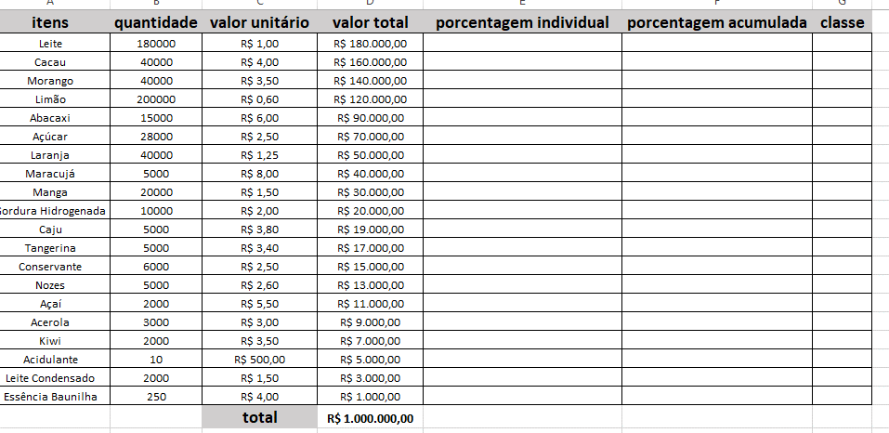
itens | quantidade | valor unitario | valor total | porcentagem indivial | porcentagem acumulada | classe | classe
leite | 180000 | R$ 1.00 | R$ 180,000.00 | 18.00% | 18.00% | A | a | 80.0%
cacau | 40000 | R$ 4.00 | R$ 160,000.00 | 16.00% | 34.00% | A | b | 95.0%
morango | 40000 | R$ 3.50 | R$ 140,000.00 | 14.00% | 48.00% | A | c | 100.0%
limao | 200000 | R$ 0.60 | R$ 120,000.00 | 12.00% | 60.00% | A
abacaxi | 15000 | R$ 6.00 | R$ 90,000.00 | 9.00% | 69.00% | A
acucao | 28000 | R$ 2.50 | R$ 70,000.00 | 7.00% | 76.00% | A
laranja | 40000 | R$ 1.25 | R$ 50,000.00 | 5.00% | 81.00% | B
maracuja | 5000 | R$ 8.00 | R$ 40,000.00 | 4.00% | 85.00% | B
manga | 20000 | R$ 1.50 | R$ 30,000.00 | 3.00% | 88.00% | B
gordura hidronada | 10000 | R$ 2.00 | R$ 20,000.00 | 2.00% | 90.00% | B
caju | 5000 | R$ 3.80 | R$ 19,000.00 | 1.90% | 91.90% | B
tangerina | 5000 | R$ 3.40 | R$ 17,000.00 | 1.70% | 93.60% | B
conservane | 6000 | R$ 2.50 | R$ 15,000.00 | 1.50% | 95.10% | C
nozes | 5000 | R$ 2.60 | R$ 13,000.00 | 1.30% | 96.40% | C
acai | 2000 | R$ 5.50 | R$ 11,000.00 | 1.10% | 97.50% | C
acerola | 3000 | R$ 3.00 | R$ 9,000.00 | 0.90% | 98.40% | C
kiwi | 2000 | R$ 3.50 | R$ 7,000.00 | 0.70% | 99.10% | C
acidulante | 10 | R$ 500.00 | R$ 5,000.00 | 0.50% | 99.60% | C
leite condensado | 2000 | R$ 1.50 | R$ 3,000.00 | 0.30% | 99.90% | C
essencia baunilha | 250 | R$ 4.00 | R$ 1,000.00 | 0.10% | 100.00% | C
 |  | total | R$ 1,000,000.00

ex 2
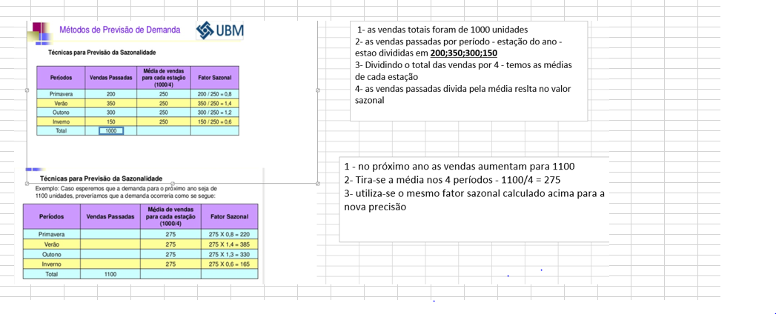
periodo | vendas passadas | media de vendas de cada rimestre | fator sazonal
trimestre 1 | 700 | 600 | 1.17
trimestre 1 | 600 | 600 | 1.00
trimestre 3 | 350 | 600 | 0.58
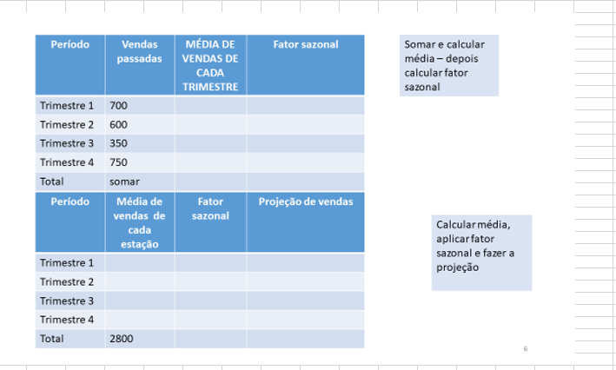
trimestre 4 | 750 | 600 | 1.25
total | 2400
periodo | media de vendas de cada estacao | fator sazonal | projecao de vendas
trimestre 1 | 700 | 816.67 | 700.00
trimestre 2 | 700 | 700.00 | 495.83
trimester 3 | 700 | 408.33 | 320.83
trimestre 4 | 700 | 875.00 | 218.75
total | 2800

ex 3
trimestre | ano 1 | ano 2 | ano 3 | ano 4 | ano 5 | medias | divisao | media
1 | 300 | 280 | 310 | 320 | 1151 | 302.5 | 3.8054968288 | 1182.5
2 | 170 | 290 | 390 | 350 | 1142 | 300
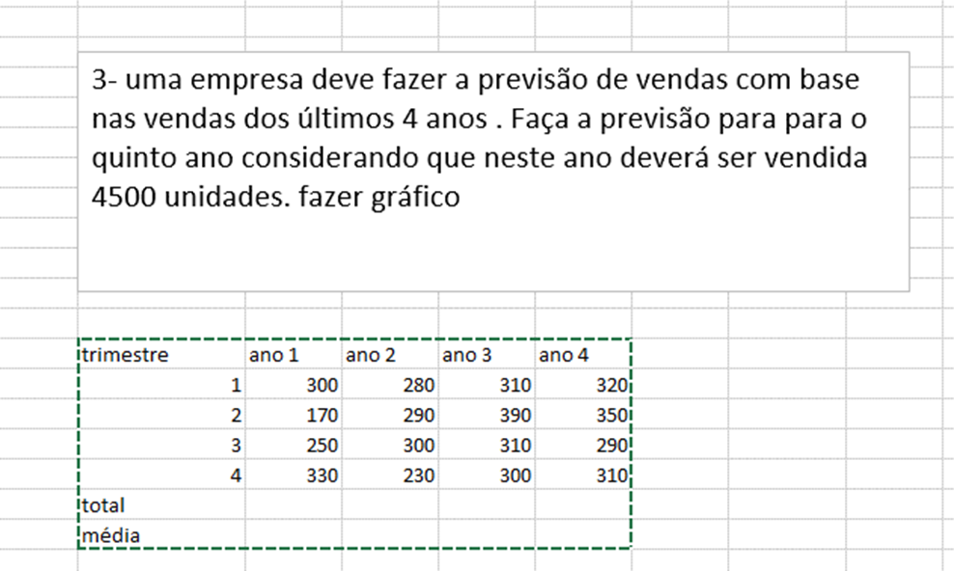
3 | 250 | 300 | 310 | 290 | 1094 | 287.5
4 | 330 | 230 | 300 | 310 | 1113 | 292.5
total | 1050 | 1100 | 1310 | 1270 | 4500 | 1182.5

media = (ano1 + ano2 + ano3 + ano4)/4
soma = soma das medias
4500 / total das medias
f2 * 4500 /total das medias

